Rekentool Isolatiemaatregelen
Indicatie besparingen door isolatiemaatregelen
© Weesp Duurzaam. Ontwikkeling: Marc Verstift ism Huub Pennock; feedback is welkom op energiecoach@weespduurzaam.nl
Dit werkblad berekent (indicatief) de besparing die met diverse isolatiemaatregelen behaald kan worden. Per isolatiemaatregel is ook een inschatting gemaakt van de prijs per m2, inclusief eventuele arbeid- en of installatiekosten (dit laatste muv (rol)gordijnen). Vul in deze spreadsheet alleen de oranje gekleurde velden in. De prijs per m2 kan ook aangepast worden, bijvoorbeeld naar aanleiding van een ontvangen offerte. Let op: dit werkblad is puur indicatief en is bedoeld om richting te kunnen geven aan eventuele verbeteringen in de isolatie van een woning.
Temperatuur verwarmde ruimte | 20 graden | Echter: voor de berekening een gemiddelde van dag- en nachttemperatuur van 18 graden gebruikt
Temperatuur onverwarmde ruimte | 14 graden
Gastarief (euro/m3) | 1.45 | Vul hier het gastarief per m3 in.

Situatie | Opper-vlakte | Maatregel | Prijs | Gas-besparing | Totale prijs | Totale gas-besparing | Totale besparing | Terug-verdientijd | Opmerkingen
 | m2 |  | EUR/m2 | m3/m2/jr | EUR | m3/jr | EUR/jr | jr
Isoleren van een ongeïsoleerd dak in een verwarmde ruimte | 0 | 50 mm minerale wol (binnenkant dak) | 25 | 11.5 | 0 | 0 | 0 |  | Prijs is exclusief aftimmeren binnenkant
 | 0 | 150 mm minerale wol (binnenkant dak) | 30 | 13.4 | 0 | 0 | 0 |  | Prijs is exclusief aftimmeren binnenkant
 | 0 | 80 mm PIR plaat (buitenkant dak) | 65 | 13.2 | 0 | 0 | 0
 | 0 | 120 mm PIR plaat (buitenkant dak) | 70 | 13.6 | 0 | 0 | 0
Isoleren van een ongeïsoleerd dak in een onverwarmde ruimte | 0 | 50 mm minerale wol of EPS | 25 | 6.2 | 0 | 0 | 0 |  | Prijs is exclusief aftimmeren binnenkant
 | 0 | 150 mm minerale wol of EPS | 30 | 7.2 | 0 | 0 | 0 |  | Prijs is exclusief aftimmeren binnenkant
 | 0 | 80 mm PIR plaat (buitenkant dak) | 65 | 7.1 | 0 | 0 | 0
Terugverdientijd
 | 0 | 120 mm PIR plaat (buitenkant dak) | 70 | 7.3 | 0 | 0 | 0
Isoleren van een spouwmuur in een verwarmde ruimte | 0 | 7 cm Polystyreen korrels | 25 | 6.2 | 0 | 0 | 0 |  |  | Jaar | Investering | Besparing
 | 0 | 7 cm PUR | 25 | 6.9 | 0 | 0 | 0 |  |  | 0 | 0 | 0
Vervangen of extra isoleren van enkel glas in een verwarmde ruimte | 0 | Rolgordijn (volledig sluitend) | 20 | 8.2 | 0 | 0 | 0 |  | Corrigeer zelf voor de uren dat het gordijn open is. | 1 | 0 | 0.0
 | 0 | Plisségordijn (volledig sluitend) | 25 | 10.5 | 0 | 0 | 0 |  | idem | 2 | 0 | 0.0
 | 0 | Kozijnfolie (folie op dubbelzijdig tape) | 10 | 16.4 | 0 | 0 | 0 |  | Is geen plakfolie op glas | 3 | 0 | 0.0
 | 0 | Voorzetraam | 60 | 16.4 | 0 | 0 | 0 |  |  | 4 | 0 | 0.0
 | 0 | HR++ glas hoogste kwaliteit | 300 | 25.9 | 0 | 0 | 0 |  | In bestaand kozijn | 5 | 0 | 0.0
 | 0 | Triple glas | 400 | 26.9 | 0 | 0 | 0 |  | In bestaand kozijn | 6 | 0 | 0.0
 | 0 | Vacuüm glas | 400 | 28.2 | 0 | 0 | 0 |  | In bestaand kozijn | 7 | 0 | 0.0
Vervangen of extra isoleren van standaard dubbelglas in een verwarmde ruimte | 0 | Rolgordijn (volledig sluitend) | 20 | 1.0 | 0 | 0 | 0 |  | Corrigeer zelf voor de uren dat het gordijn open is. | 8 | 0 | 0.0
 | 0 | Plisségordijn (volledig sluitend) | 25 | 1.3 | 0 | 0 | 0 |  | Idem | 9 | 0 | 0.0
 | 0 | HR++ glas hoogste kwaliteit | 300 | 4.7 | 0 | 0 | 0 |  | In bestaand kozijn | 10 | 0 | 0.0
 | 0 | Triple glas | 400 | 5.8 | 0 | 0 | 0 |  | In bestaand kozijn | 11 | 0 | 0.0
 | 0 | Vacuüm glas | 400 | 7.1 | 0 | 0 | 0 |  | In bestaand kozijn | 12 | 0 | 0.0
Isoleren van een ongeïsoleerde houten vloer in een verwarmde ruimte | 0 | 50 mm minerale wol (onder- of boven) | 50 | 5.5 | 0 | 0 | 0 |  |  | 13 | 0 | 0.0
 | 0 | 100 mm minerale wol (onder- of boven) | 55 | 6.4 | 0 | 0 | 0 |  |  | 14 | 0 | 0.0
 | 0 | 100 mm PUR schuim (onder) | 55 | 6.8 | 0 | 0 | 0 |  |  | 15 | 0 | 0.0
 | 0 | 50 mm PIR platen (boven) | 55 | 6.2 | 0 | 0 | 0 |  |  | 16 | 0 | 0.0
Isoleren van een ongeïsoleerde betonnen vloer in een verwarmde ruimte | 0 | 50 mm minerale wol (onder- of boven) | 50 | 11.5 | 0 | 0 | 0 |  |  | 17 | 0 | 0.0
 | 0 | 100 mm minerale wol (onder- of boven) | 55 | 13.0 | 0 | 0 | 0 |  |  | 18 | 0 | 0.0
 | 0 | 100 mm PUR schuim (onder) | 55 | 13.4 | 0 | 0 | 0 |  |  | 19 | 0 | 0.0
 | 0 | 50 mm PIR (op de vloer) | 55 | 12.7 | 0 | 0 | 0 |  |  | 20 | 0 | 0.0
Vul voor elke gewenste maatregel het aantal m2 in. Deze totaalregel en de grafiek laten dan zien wat de totale besparing in gas en in euro is en wat de totale terugverdientijd is. |  |  |  |  | 0 | 0 | 0

Referenties
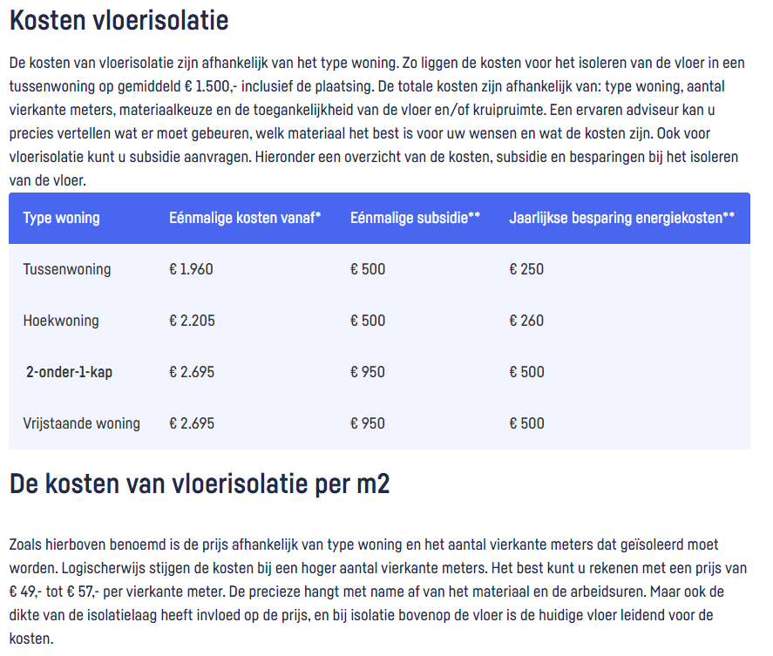
Energieverlieslijst Informatiemap Weesp Duurzaam

Rekentool Isolatiemaatregelen uitgebreid (f.hartjes@kpnmail.nl)

Isolerende raambekleding | https://www.milieucentraal.nl/energie-besparen/isoleren-en-besparen/isolerende-raambekleding/

Kosten dakisolatie, prijzen 2022 | https://www.isolatie.net/prijzen/
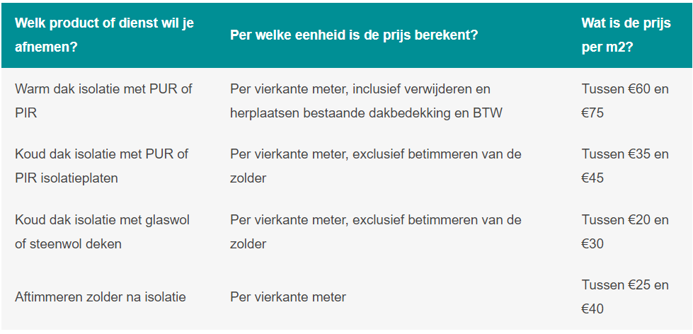

Kosten gordijnen | https://kosten-zonwering.nl/gordijnen/
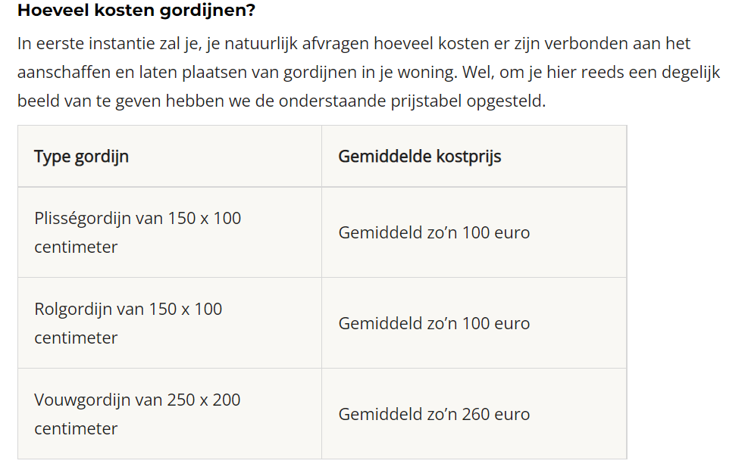

https://www.ikea.com/nl/nl/cat/rolgordijnen-plissegordijnen-10701/
https://www.milieucentraal.nl/energie-besparen/isoleren-en-besparen/isolerende-raamfolie/

Kosten vloerisolatie | https://www.nederlandisoleert.nl/kenniscentrum/financieel/vloerisolatie-kosten

